상품제안서
송월 무스케익 핸드타올 | 상품코드: F20032

 |  |  |  |  |  |  | 02-412-0044 | www.easy1.co.kr
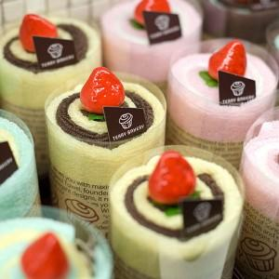

【상세/제작정보】

【인쇄/포장옵션】 | / 박스포장

【공급단가】 | 수량 | 100~ | 300~ | 500~ | 1,000~ | 3,000~
*VAT별도 | 고구마(노랑) | 4,430원 | 4,270원 | 4,110원 | 3,960원 | 3,800원
 | 딸기(분홍) | 4,430원 | 4,270원 | 4,110원 | 3,960원 | 3,800원
 | 민트(옥색) | 4,430원 | 4,270원 | 4,110원 | 3,960원 | 3,800원
 | 초코(갈색) | 4,430원 | 4,270원 | 4,110원 | 3,960원 | 3,800원

【상품 URL】 | https://dev.easy1.co.kr:443/src/goods_detail.php?gdno=20032

